库存
采购 | 发货 | 产品 | 单价 | 运费 | TEMU运费 | 广告平均单价 | 成本 (单个) | 数量 | 申报价 | 净利率 | 每单赚 | 总价 | 单个重量 (kg) | 缩略图 | SKC | 备注 | 116510
白色关节 |  |  |  |  |  |  |  |  |  |  |  |  |  | 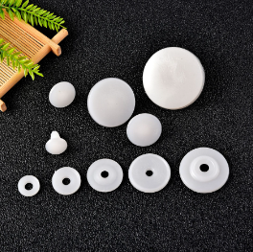
2026-09-19 | 2026-09-26 |  | 7.5 | 0 | 2 |  | 7.58 | 25 | 20 | 62% | 12.4 | 189.5
2026-09-28 | 2026-10-03 |  | 7.5 | 0 | 2 |  | 7.58 | 25 | 20 | 62% | 12.4 | 189.5
2026-10-02 | 2026-10-06 |  | 7.5 | 0 | 2 |  | 7.60 | 20 | 20 | 62% | 12.4 | 152
2026-10-08 | 2026-10-10 |  | 7.5 | 0 | 2 |  | 7.58 | 25 | 20 | 62% | 12.4 | 189.5
2026-10-18 |  |  | 7.5 | 0 | 2 |  | 7.58 | 25 | 20 | 62% | 12.4 | 189.5

新关节 |  |  |  |  |  |  |  |  |  |  |  |  |  |  |  | SKC：47044173701
2026-09-14 | 2026-09-19 |  | 7.5 | 0 | 2 |  | 7.62 | 20 | 22.77 | 62% | 12.4 | 152
2026-09-26 | 2026-09-29 |  | 7.5 | 0 | 2 |  | 7.62 | 20 | 22.77 | 62% | 12.4 | 152 |  |  |  | 海外仓备货
2026-10-06 | 2026-10-08 |  | 7.5 | 0 | 2 |  | 7.62 | 25 | 22.77 | 62% | 12.4 | 189.5
2026-10-10 | 2026-10-17 |  | 7.5 | 0 | 2 |  | 7.62 | 25 | 22.77 | 62% | 12.4 | 189.5
2026-10-16 | 2026-10-19 |  | 7.5 | 0 | 2 |  | 7.62 | 25 | 22.77 | 62% | 12.4 | 189.5

小店-关节
2026-04-01 | 2026-04-06 |  | 7.5 | 0 | 2 |  | 7.83 | 6 | 34.38 | 77% | 26.5 | 47
2026-05-07 | 2026-05-15 |  | 7.5 | 0 | 2 |  | 7.67 | 12 | 34.38 | 78% | 26.7 | 92

玻璃刀 |  |  |  |  |  |  |  |  |  |  |  |  |  | 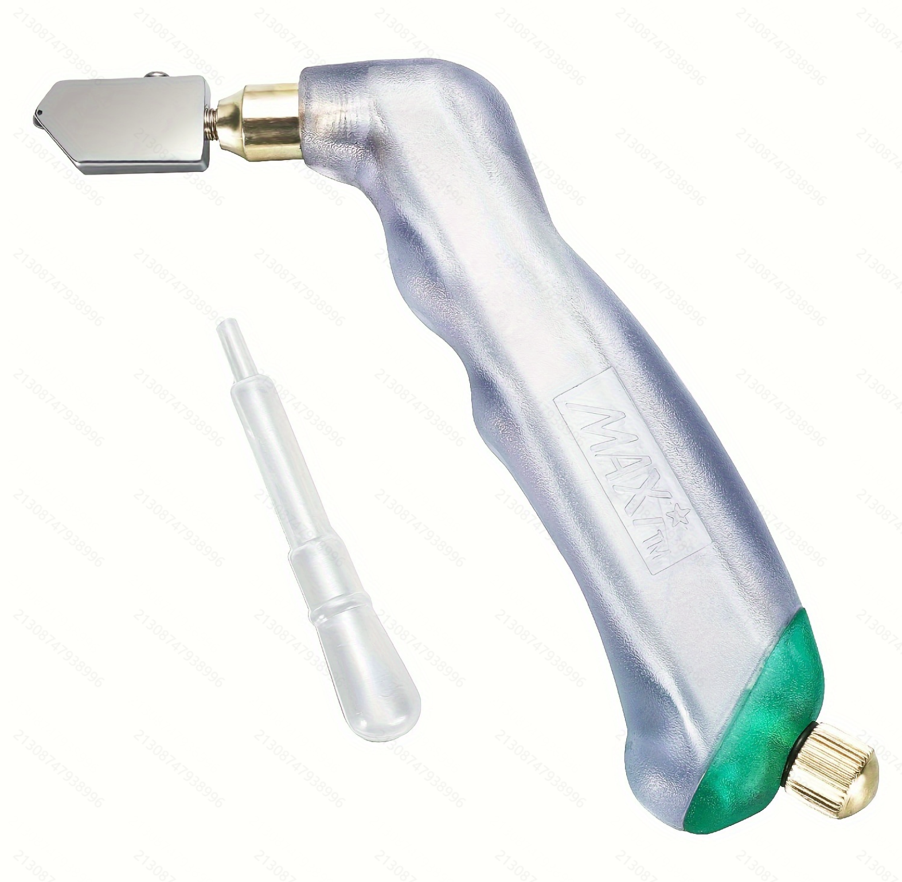

旧挂饰绳x3 |  |  |  |  |  |  |  |  |  |  |  |  |  | 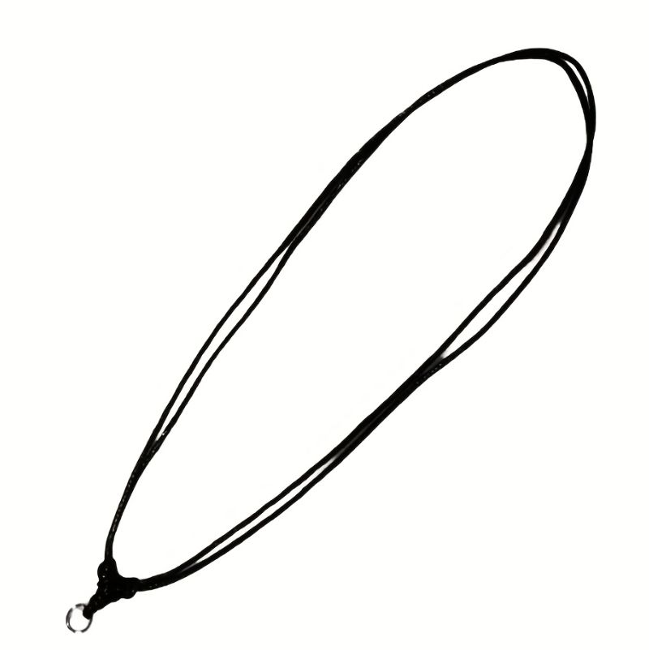 | 2681598504 | 旧版-美、英站被下架
2025-11-06 | 2025-11-18 |  | 1.86 | 0 | 2 |  | 1.97 | 18 | 9 | 78% | 7.0 | 35.48

新-挂饰绳x3 |  |  |  |  |  |  |  |  |  |  |  |  |  | 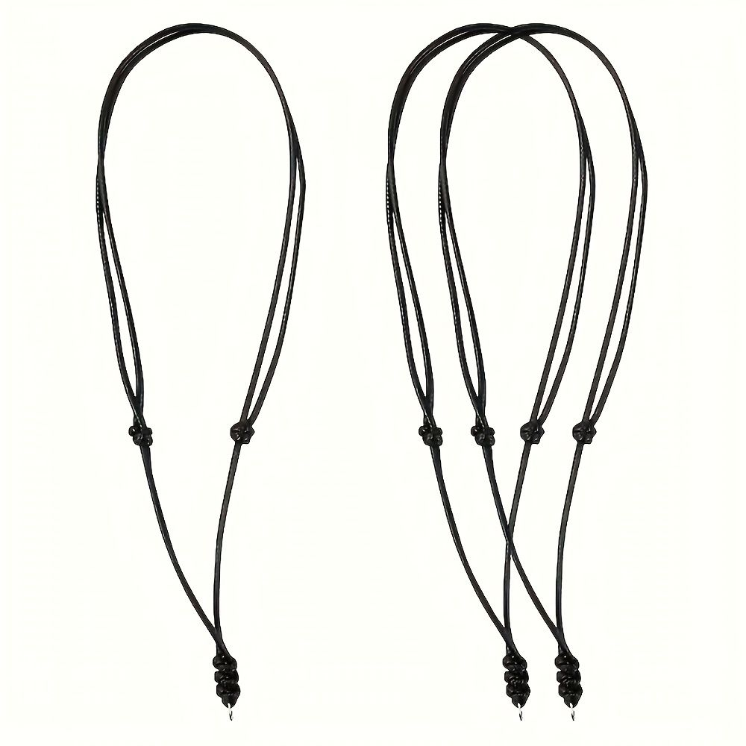 |  | 新版
...

